df
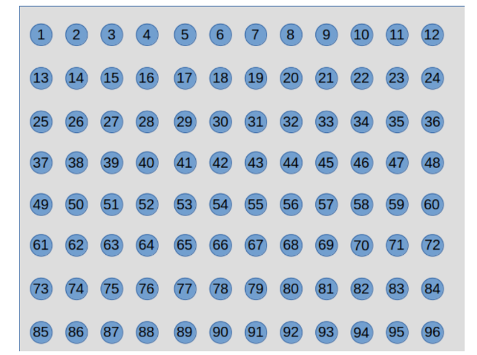
 | 0
0 | -4.3625129235
1 | -8.2057276053
2 | -11.340209915 | 0 | 1 | 2 | 3 | 4 | 5 | 6 | 7 | 8 | 9 | 10 | 11
3 | -13.698423448 | -4.3625129235 | -8.2057276053 | -11.340209915 | -13.698423448 | -15.25670865 | -16.002389573 | -15.918393581 | -14.975738896 | -13.133447328 | -10.362998004 | -6.8020981373 | -3.6311676092
4 | -15.25670865 | 12 | 13 | 14 | 15 | 16 | 17 | 18 | 19 | 20 | 21 | 22 | 23
5 | -16.002389573 | -7.980734714 | -15.078277873 | -20.913410871 | -25.332243174 | -28.272735723 | -29.704349612 | -29.600919502 | -27.932871716 | -24.682478187 | -19.904239924 | -13.873406491 | -7.2680205426
6 | -15.918393581 | 24 | 25 | 26 | 27 | 28 | 29 | 30 | 31 | 32 | 33 | 34 | 35
7 | -14.975738896 | -10.46970027 | -19.852466574 | -27.636243337 | -33.582838024 | -37.579136543 | -39.568740061 | -39.518307102 | -37.406479009 | -33.239506477 | -27.102645167 | -19.242009255 | -10.090121487
8 | -13.133447328 | 36 | 37 | 38 | 39 | 40 | 41 | 42 | 43 | 44 | 45 | 46 | 47
9 | -10.362998004 | -11.620169737 | -22.103584592 | -30.895195236 | -37.687176678 | -42.305676792 | -44.661079982 | -44.711077054 | -42.439591923 | -37.860911681 | -31.052409661 | -22.206470321 | -11.672719685
10 | -6.8020981373 | 48 | 49 | 50 | 51 | 52 | 53 | 54 | 55 | 56 | 57 | 58 | 59
11 | -3.6311676092 | -11.340181873 | -21.645530353 | -30.434807539 | -37.327970045 | -42.07623595 | -44.555659954 | -44.718759908 | -42.554740588 | -38.077992673 | -31.346287334 | -22.504578404 | -11.856121193
12 | -7.980734714 | 60 | 61 | 62 | 63 | 64 | 65 | 66 | 67 | 68 | 69 | 70 | 71
13 | -15.078277873 | -9.6525850758 | -18.507882769 | -26.333725055 | -32.600152727 | -36.966073212 | -39.291634019 | -39.541623038 | -37.718334523 | -33.837442483 | -27.937597668 | -20.11966107 | -10.626424483
14 | -20.913410871 | 72 | 73 | 74 | 75 | 76 | 77 | 78 | 79 | 80 | 81 | 82 | 83
15 | -25.332243174 | -6.7553832043 | -12.9972603 | -19.07296004 | -24.042213339 | -27.505530213 | -29.368128917 | -29.635790286 | -28.33208565 | -25.476490903 | -21.092402493 | -15.238446354 | -8.0748062992
16 | -28.272735723 | 84 | 85 | 86 | 87 | 88 | 89 | 90 | 91 | 92 | 93 | 94 | 95
17 | -29.704349612 | -3.1889902314 | -5.9647482629 | -9.7121218961 | -12.691037724 | -14.697989628 | -15.767000651 | -15.947866153 | -15.273552469 | -13.761248548 | -11.422208349 | -8.2800064257 | -4.4062764589
18 | -29.600919502
19 | -27.932871716
20 | -24.682478187
21 | -19.904239924
22 | -13.873406491
23 | -7.2680205426
24 | -10.46970027
25 | -19.852466574
26 | -27.636243337
27 | -33.582838024
28 | -37.579136543
29 | -39.568740061
30 | -39.518307102
31 | -37.406479009
32 | -33.239506477
33 | -27.102645167
34 | -19.242009255
35 | -10.090121487
36 | -11.620169737
37 | -22.103584592
38 | -30.895195236
39 | -37.687176678
40 | -42.305676792
41 | -44.661079982
42 | -44.711077054
43 | -42.439591923
44 | -37.860911681
45 | -31.052409661
46 | -22.206470321
47 | -11.672719685
48 | -11.340181873
49 | -21.645530353
50 | -30.434807539
51 | -37.327970045
52 | -42.07623595
53 | -44.555659954
54 | -44.718759908
55 | -42.554740588
56 | -38.077992673
57 | -31.346287334
58 | -22.504578404
59 | -11.856121193
60 | -9.6525850758
61 | -18.507882769
62 | -26.333725055
63 | -32.600152727
64 | -36.966073212
65 | -39.291634019
66 | -39.541623038
67 | -37.718334523
68 | -33.837442483
69 | -27.937597668
70 | -20.11966107
71 | -10.626424483
72 | -6.7553832043
73 | -12.9972603
74 | -19.07296004
75 | -24.042213339
76 | -27.505530213
77 | -29.368128917
78 | -29.635790286
79 | -28.33208565
80 | -25.476490903
81 | -21.092402493
82 | -15.238446354
83 | -8.0748062992
84 | -3.1889902314
85 | -5.9647482629
86 | -9.7121218961
87 | -12.691037724
88 | -14.697989628
89 | -15.767000651
90 | -15.947866153
91 | -15.273552469
92 | -13.761248548
93 | -11.422208349
94 | -8.2800064257
95 | -4.4062764589

